Titel
Statistischer
Bericht

 | P I 6 - j / 23

 | Volkswirtschaftliche Gesamtrechnungen

 | Verfügbares Einkommen und Primäreinkommen der privaten Haushalte in den kreisfreien Städten und Landkreisen im Land Brandenburg 1995 bis 2023

 | Berechnungsstand: Februar 2025

 | Entwicklung des Verfügbaren Einkommens je Einwohner in den kreisfreien Städten und Landkreisen Brandenburgs Messzahl 2020 ≙ 100
 |  | Verfügbares Einkommen je Einwohner in den kreisfreien Städten und Landkreisen Brandenburgs
 |  |  | Meßzahl 2020≙100
 |  |  | Kreisfreie Städte | Landkreise
 |  | 2015 | 86 | 83
 |  | 2016 | 88.7 | 86.2
 |  | 2017 | 92.9 | 90.7
 |  | 2018 | 94.9 | 94.0
 |  | 2019 | 96.4 | 97.0
 |  | 2020 | 100 | 100
 |  | 2021 | 103.6 | 102.6
 |  | 2022 | 109.1 | 109.5
 |  | 2023 | 115.5 | 115.5

Inhaltsverzeichnis
Statistischer
Bericht
P I 6 – j / 23
Inhaltsverzeichnis
 |  | Seite

 | Metadaten zu dieser Statistik

 | Grafiken
1 | Verfügbares Einkommen der privaten Haushalte je Einwohner
 | in den kreisfreien Städten und Landkreisen Brandenburgs 2023 | 4

2 | Verfügbares Einkommen und Primäreinkommen der privaten Haushalte
 | in den kreisfreien Städten und Landkreisen Brandenburgs 2023 | 5
 | Tabellen
1 | Primäreinkommen der privaten Haushalte
 | in den kreisfreien Städten und Landkreisen Brandenburgs 1995 bis 2023 | 6

2 | Primäreinkommen der privaten Haushalte je Einwohner
 | in den kreisfreien Städten und Landkreisen Brandenburgs 1995 bis 2023 | 10

3 | Verfügbares Einkommen der privaten Haushalte
 | in den kreisfreien Städten und Landkreisen Brandenburgs 1995 bis 2023 | 14

4 | Verfügbares Einkommen der privaten Haushalte je Einwohner
 | in den kreisfreien Städten und Landkreisen Brandenburgs 1995 bis 2023 | 18

Grafik 1
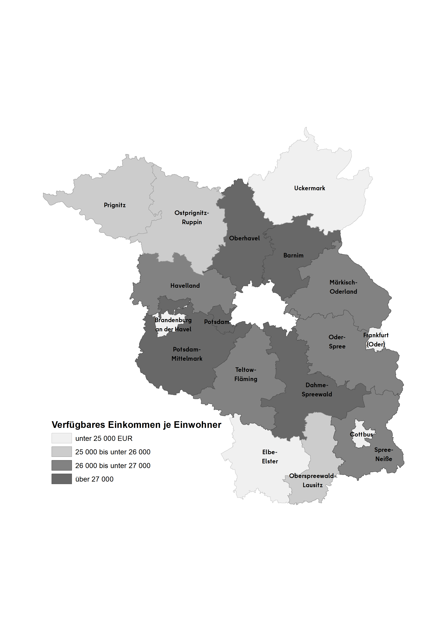
Grafik 1: Verfügbares Einkommen der privaten Haushalte je Einwohner in den kreisfreien Städten und Landkreisen Brandenburgs 2023

Grafik 2
Grafik 2: Verfügbares Einkommen und Primäreinkommen der privaten Haushalte je Einwohner in den kreisfreien Städten und Landkreisen Brandenburgs 2023

 | Verfügbares Einkommen je Einwohner | Primäreinkommen je Einwohner
Brandenburg an der Havel | 23277 | 23126
Cottbus | 24442 | 24435
Frankfurt (Oder) | 22456 | 21846
Potsdam | 27311 | 34457
Barnim | 27177 | 30261
Dahme-Spreewald | 27083 | 30740
Elbe-Elster | 24701 | 23668
Havelland | 26615 | 30848
Märkisch-Oderland | 26673 | 29102
Oberhavel | 27966 | 32533
Oberspreewald-Lausitz | 25139 | 23475
Oder-Spree | 26329 | 27421
Ostprignitz-Ruppin | 25079 | 25210
Potsdam-Mittelmark | 29585 | 35410
Prignitz | 25136 | 24072
Spree-Neiße | 26532 | 25605
Teltow-Fläming | 26082 | 29682
Uckermark | 24383 | 23251
Land Brandenburg | 26440 | 28880
Landkreise | 26673 | 28992
Kreisfreie Städte | 25237 | 28307
 |  | 2023 | Verfügbares Einkommen je Einwohner | Primäreinkommen je Einwohner
 |  |  | in EUR
 |  | Brandenburg an der Havel | 23277 | 23126
 |  | Cottbus | 24442 | 24435
 |  | Frankfurt (Oder) | 22456 | 21846
 |  | Potsdam | 27311 | 34457
 | Verfügbares Einkommen und Primäreinkommen der privaten Haushalte in den kreisfreien Städten und Landkreisen im Land Brandenburg 1995 bis 2023 | Barnim | 27177 | 30261
 |  | Dahme-Spreewald | 27083 | 30740
 |  | Elbe-Elster | 24701 | 23668
 |  | Havelland | 26615 | 30848
 |  | Märkisch-Oderland | 26673 | 29102
 |  | Oberhavel | 27966 | 32533
 |  | Oberspreewald-Lausitz | 25139 | 23475
 |  | Oder-Spree | 26329 | 27421
 |  | Ostprignitz-Ruppin | 25079 | 25210
 |  | Potsdam-Mittelmark | 29585 | 35410
 |  | Prignitz | 25136 | 24072
 |  | Spree-Neiße | 26532 | 25605
 |  | Teltow-Fläming | 26082 | 29682
 |  | Uckermark | 24383 | 23251

 |  | Land Brandenburg | 26440 | 28880
 |  | Landkreise | 26673 | 28992
 |  | Kreisfreie Städte | 25237 | 28307

Karte des Landes Brandenburg nach Verwaltungsbezirken:
Karte des Landes Brandenburg nach Verwaltungsbezirken:

